人员体制
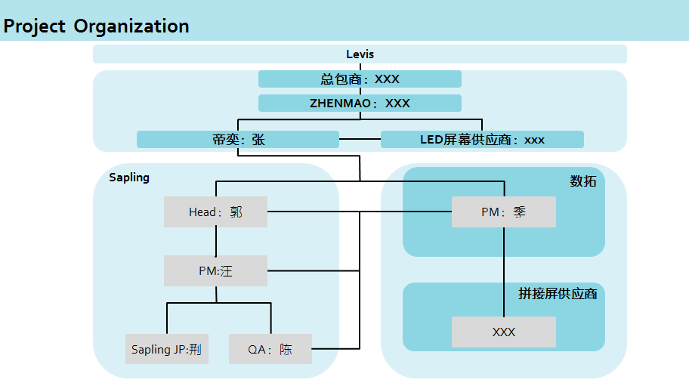

LS&CO CN | ？ | 需求，内容审核，基础素材提供，移动端应用管理
LS&CO USA | ？ | iPAD采购
总包 | ？ | 需求传达
zhenmao | ？ | 执行总包，LED总包，拼接屏总包

LED供应商 | ？ | LED设备供应商，LED辅材供应商
帝奕 | 张 | CMS负责，LCD负责
未苗 |  | PMO
 |  | 中国上海静安寺施工商
 |  | 技术支持
未苗JP |  | 日本东京涉谷施工商

数拓 | 季 | CMS供应商，播放盒供应商，播放主板供应商，内容素材制作

拼接屏供应商 |  | 拼接屏供应商，拼接屏辅材供应商

